Oppgave 6
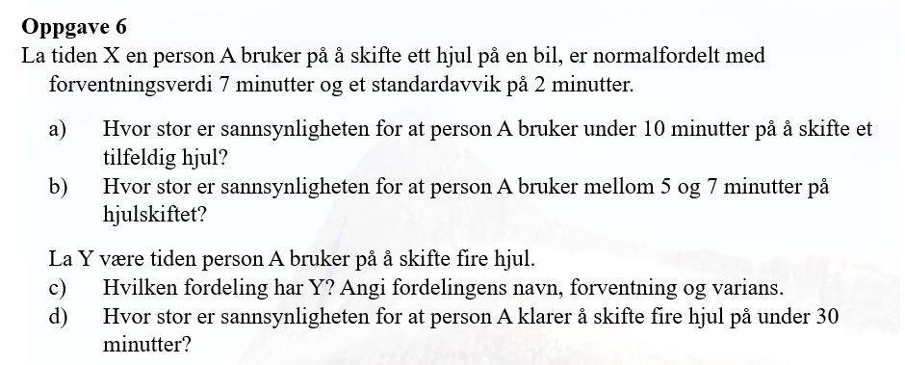
X- tiden en person A bruker på å skifte ett hjul.
X~N(7, 2]
a) P(X<10)=P(X≤10)= | 0.933

b) P(5<X<7)=P(X≤7)-P(X≤5)= |  | 0.341

c)
Y er normalfordelt
Y=X_1​+X_2​+X_3​+X_4​∼N(4⋅7,rot(4⋅2^2))=N(28,4)
P(Y<30)=P(Y≤30)= | 0.691

